Sheet1
 | 票根样张1 | 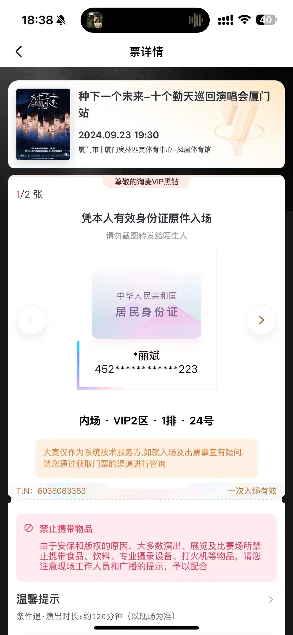 | 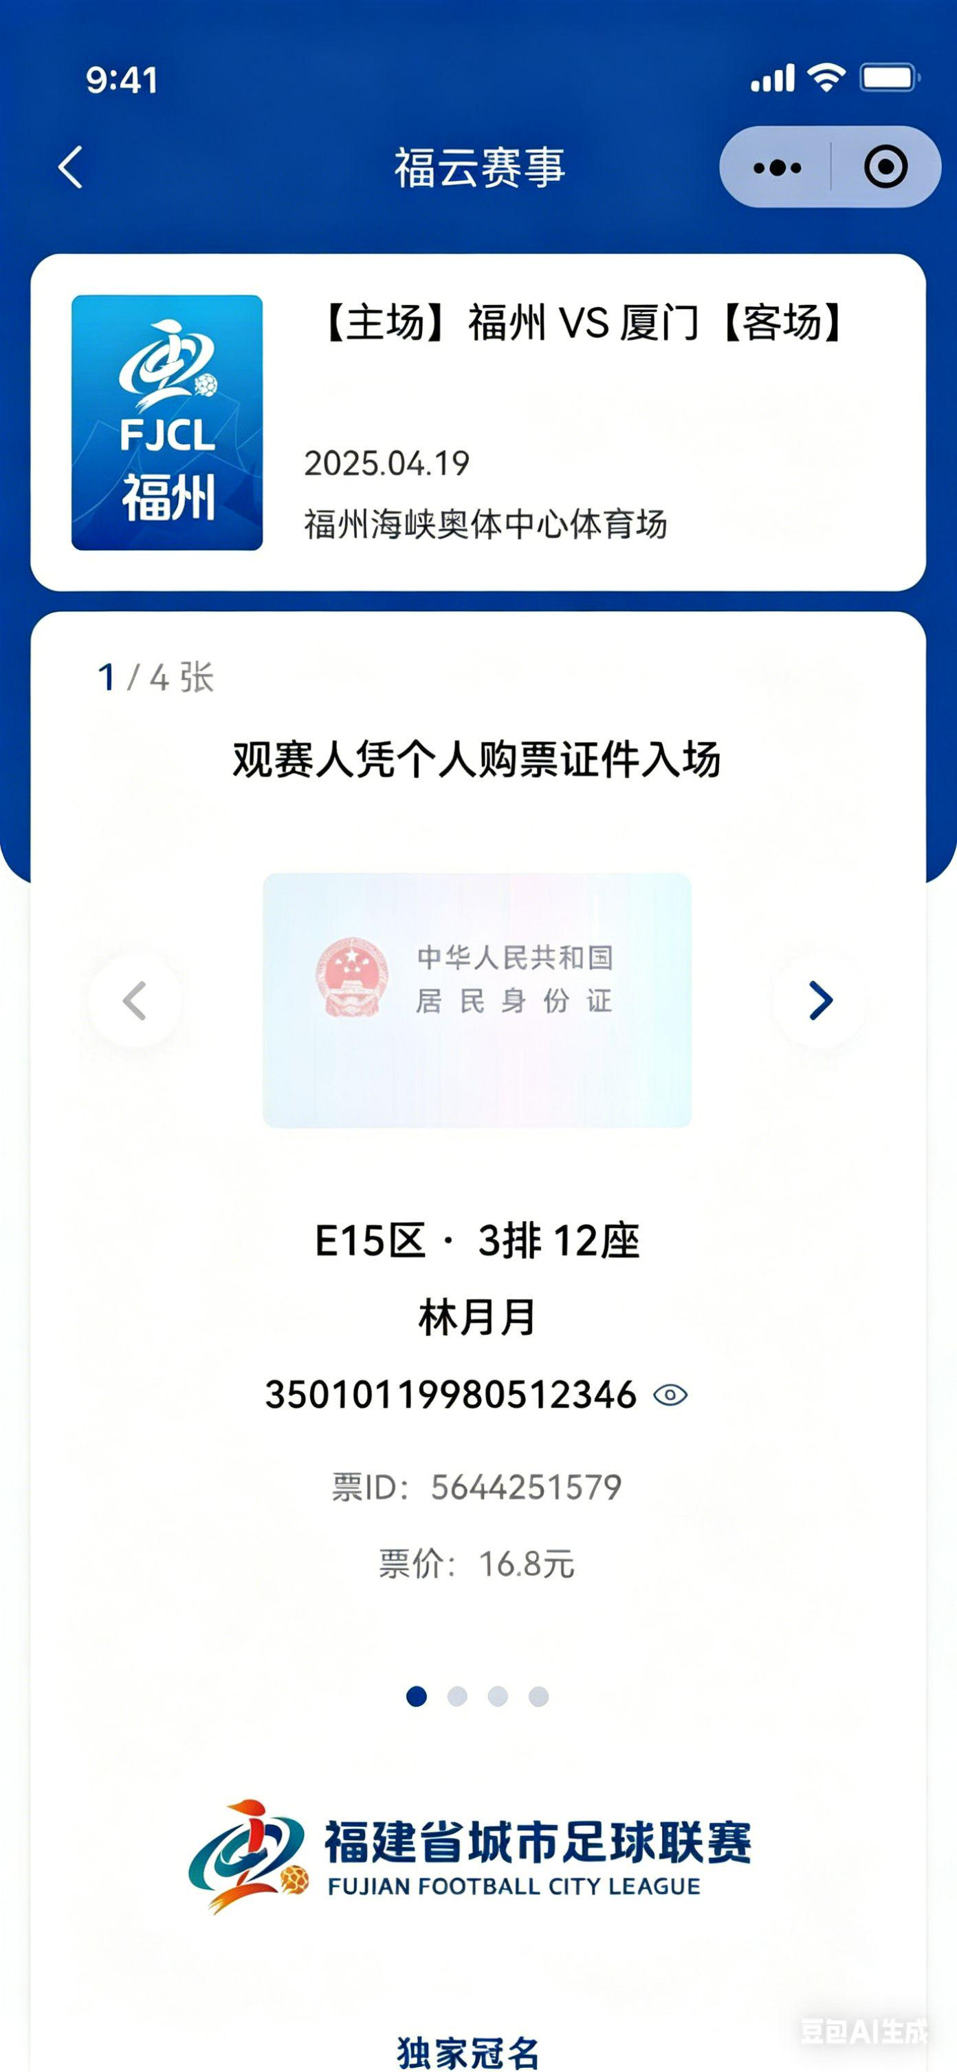 | 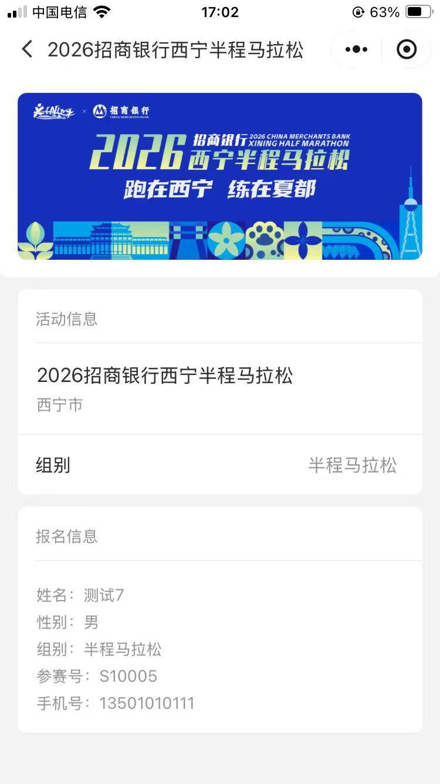 | 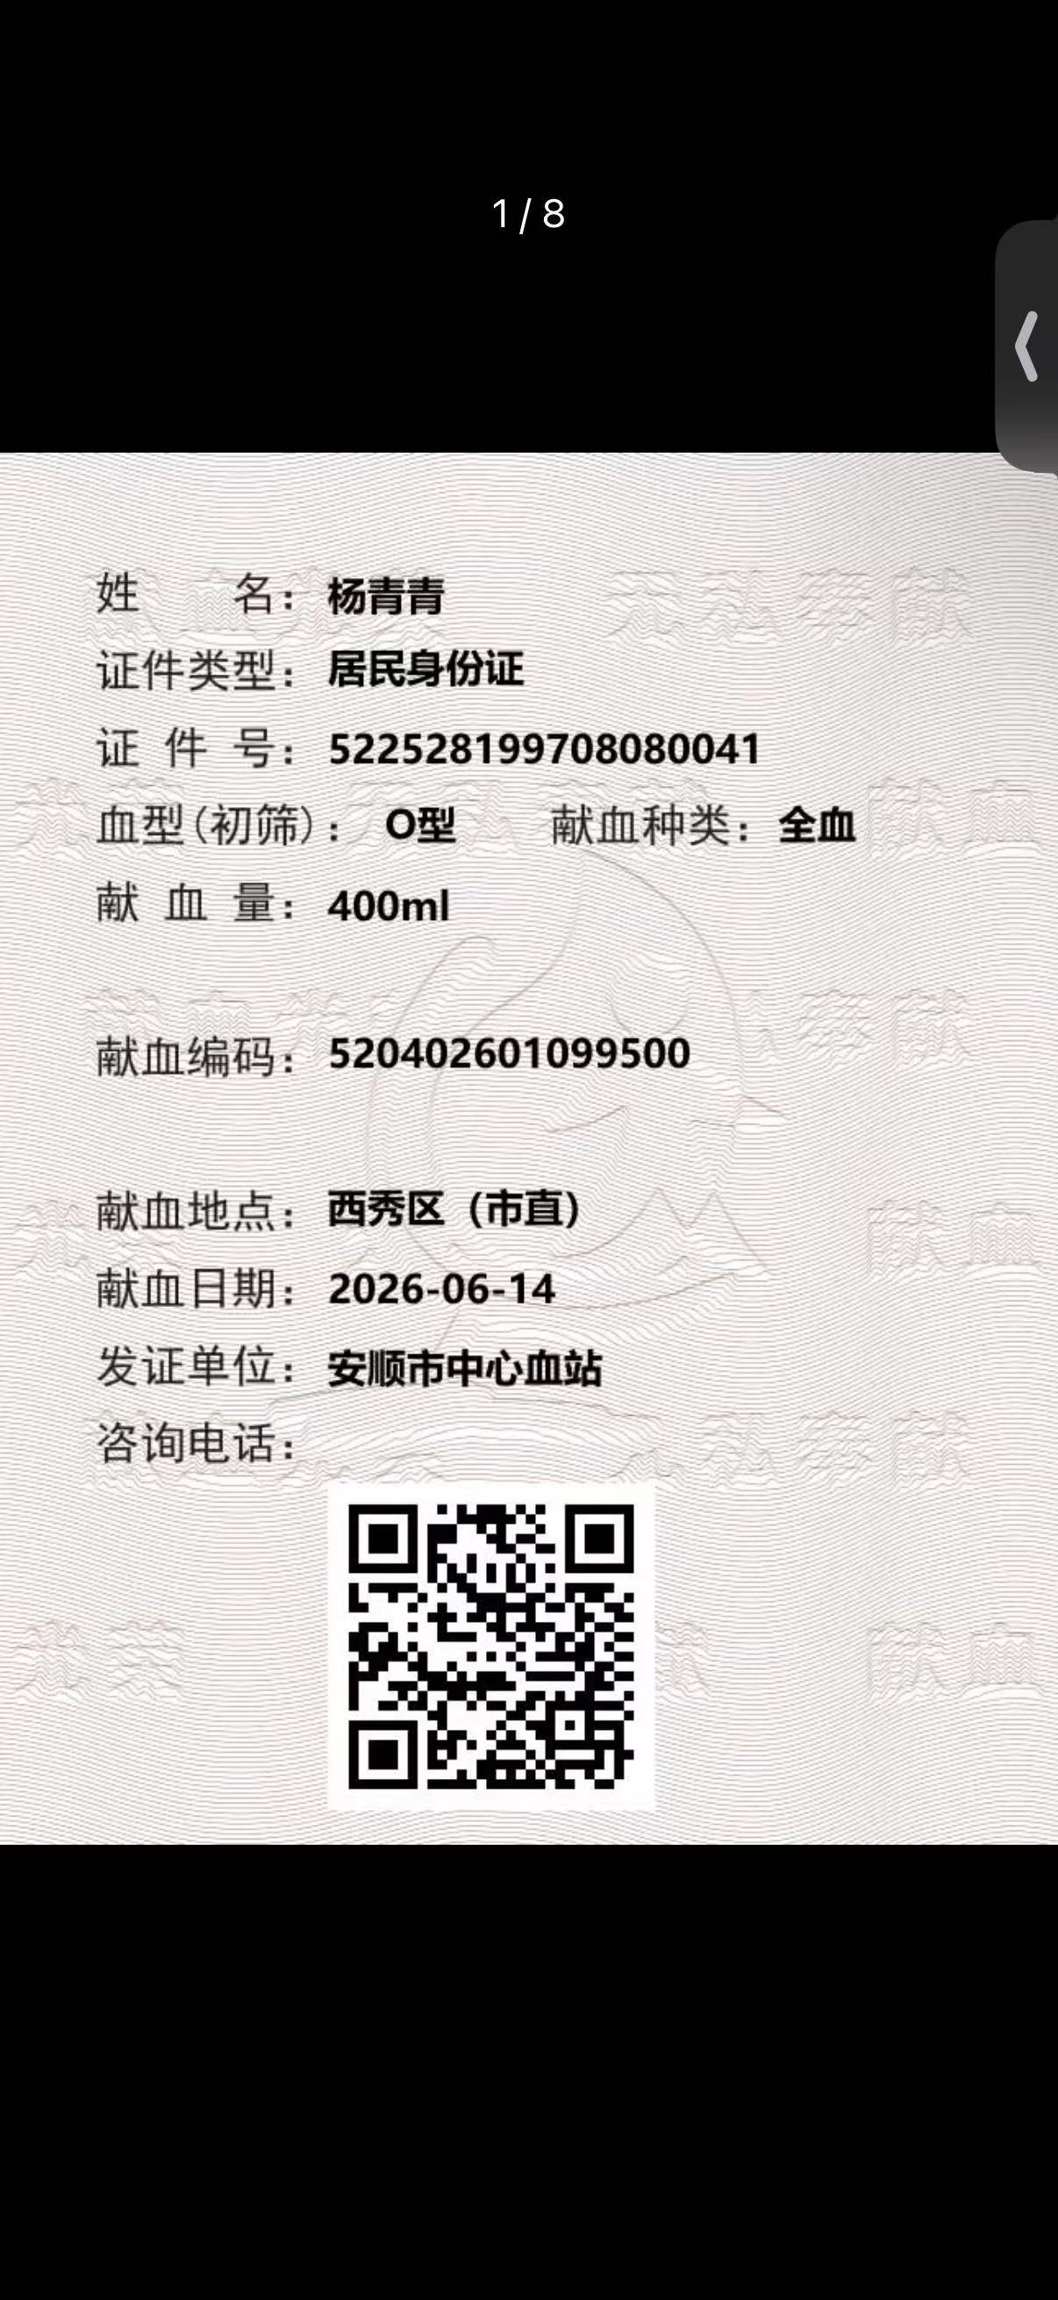 | 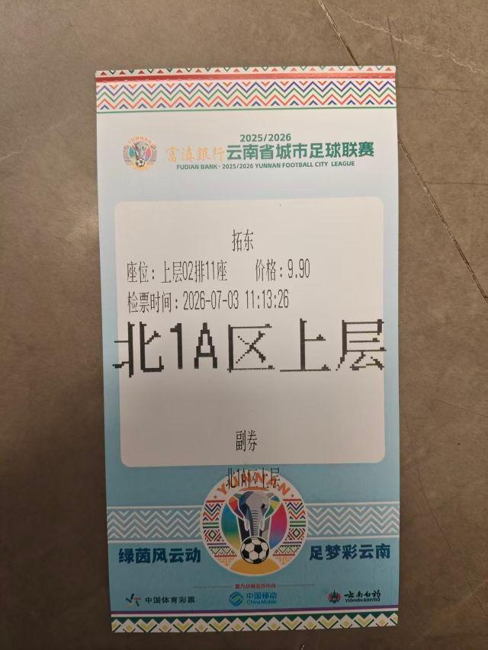 | 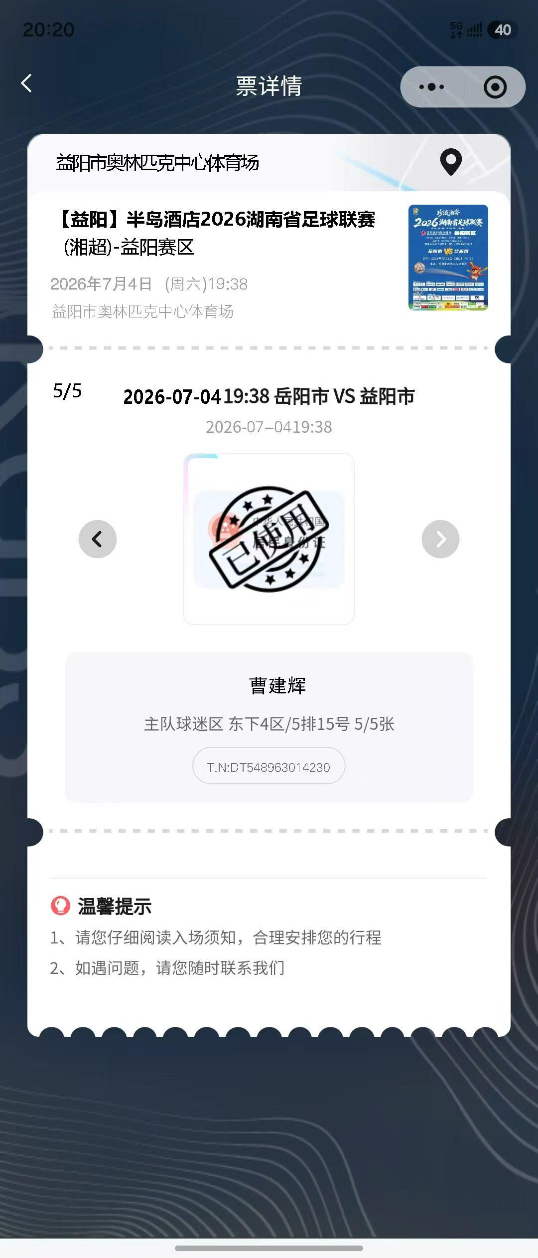 | 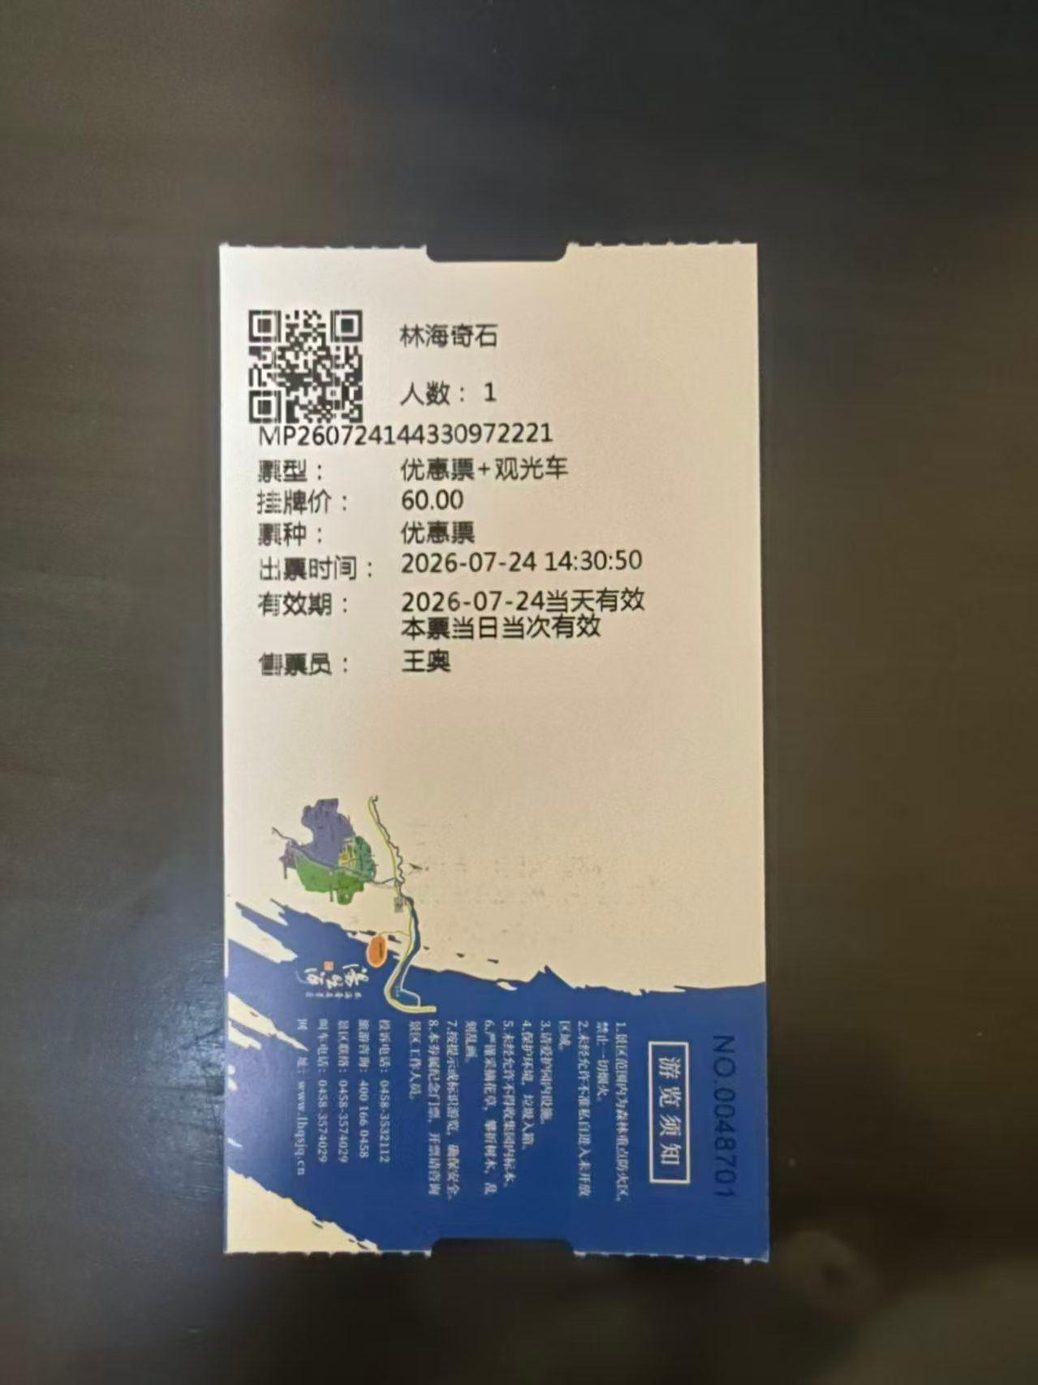 | 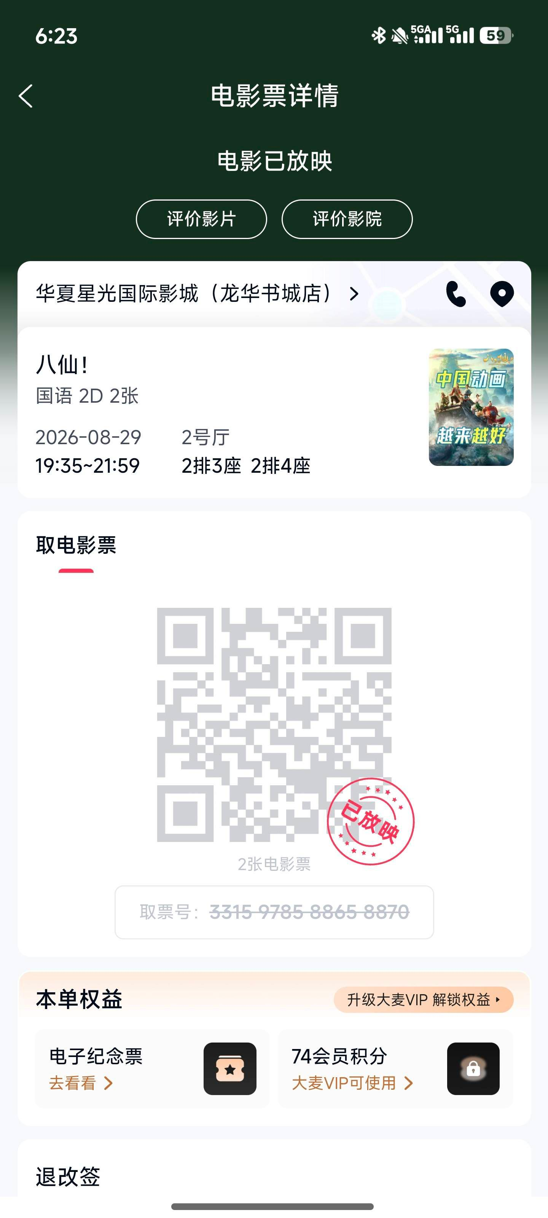 | 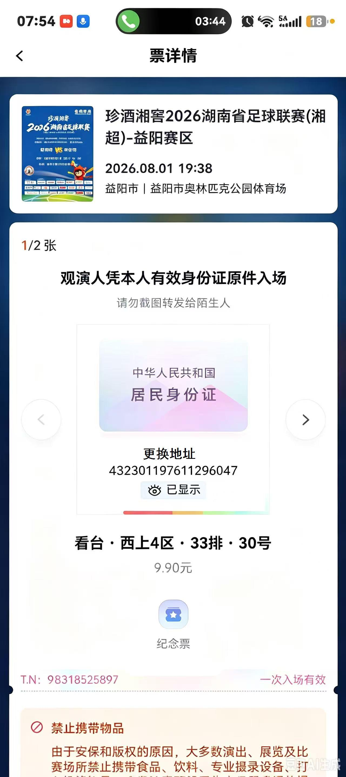 | 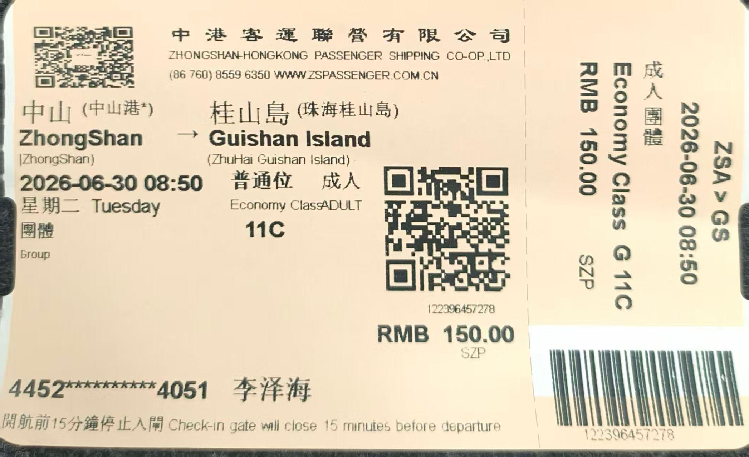 | 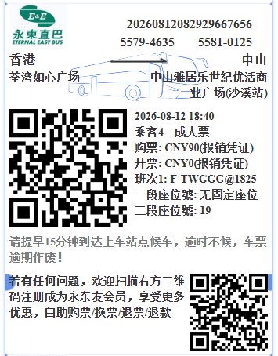 | 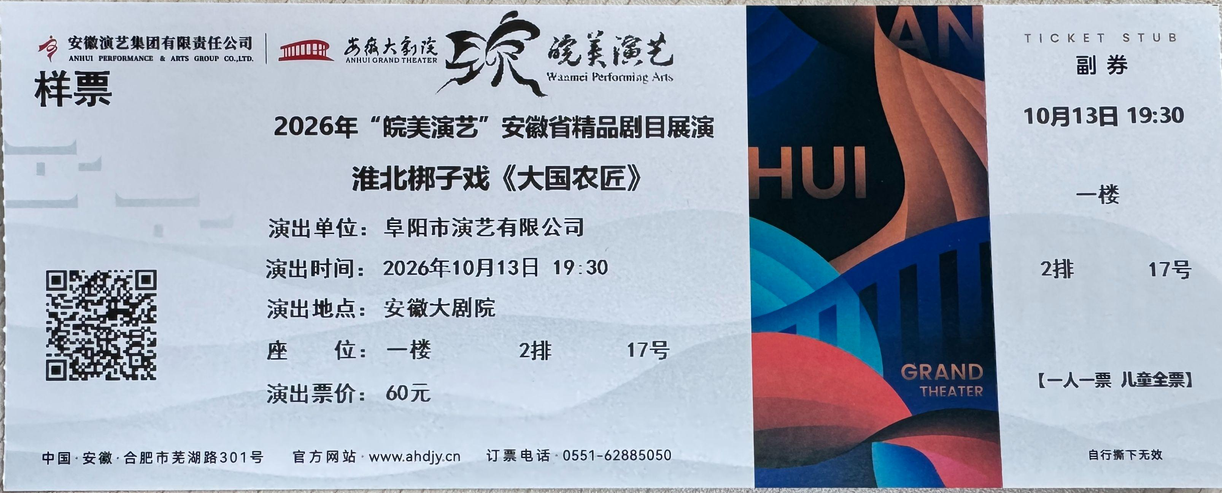 | 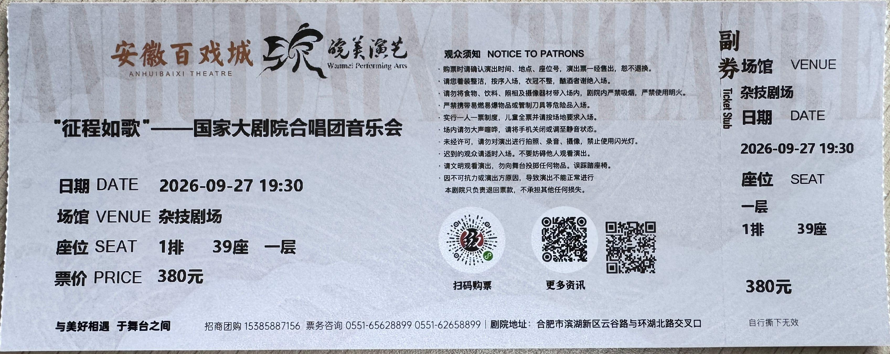 | 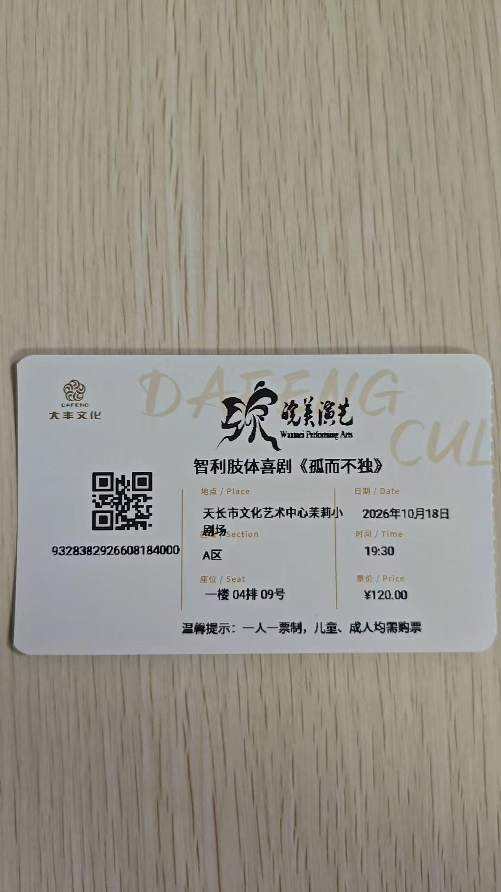 | 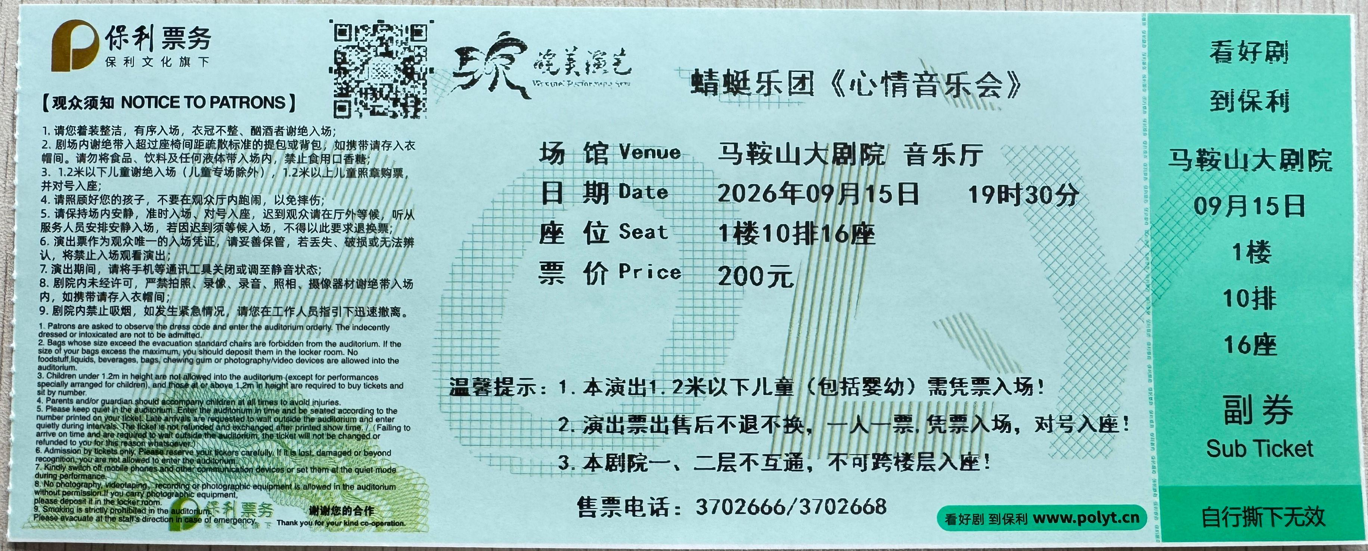 | 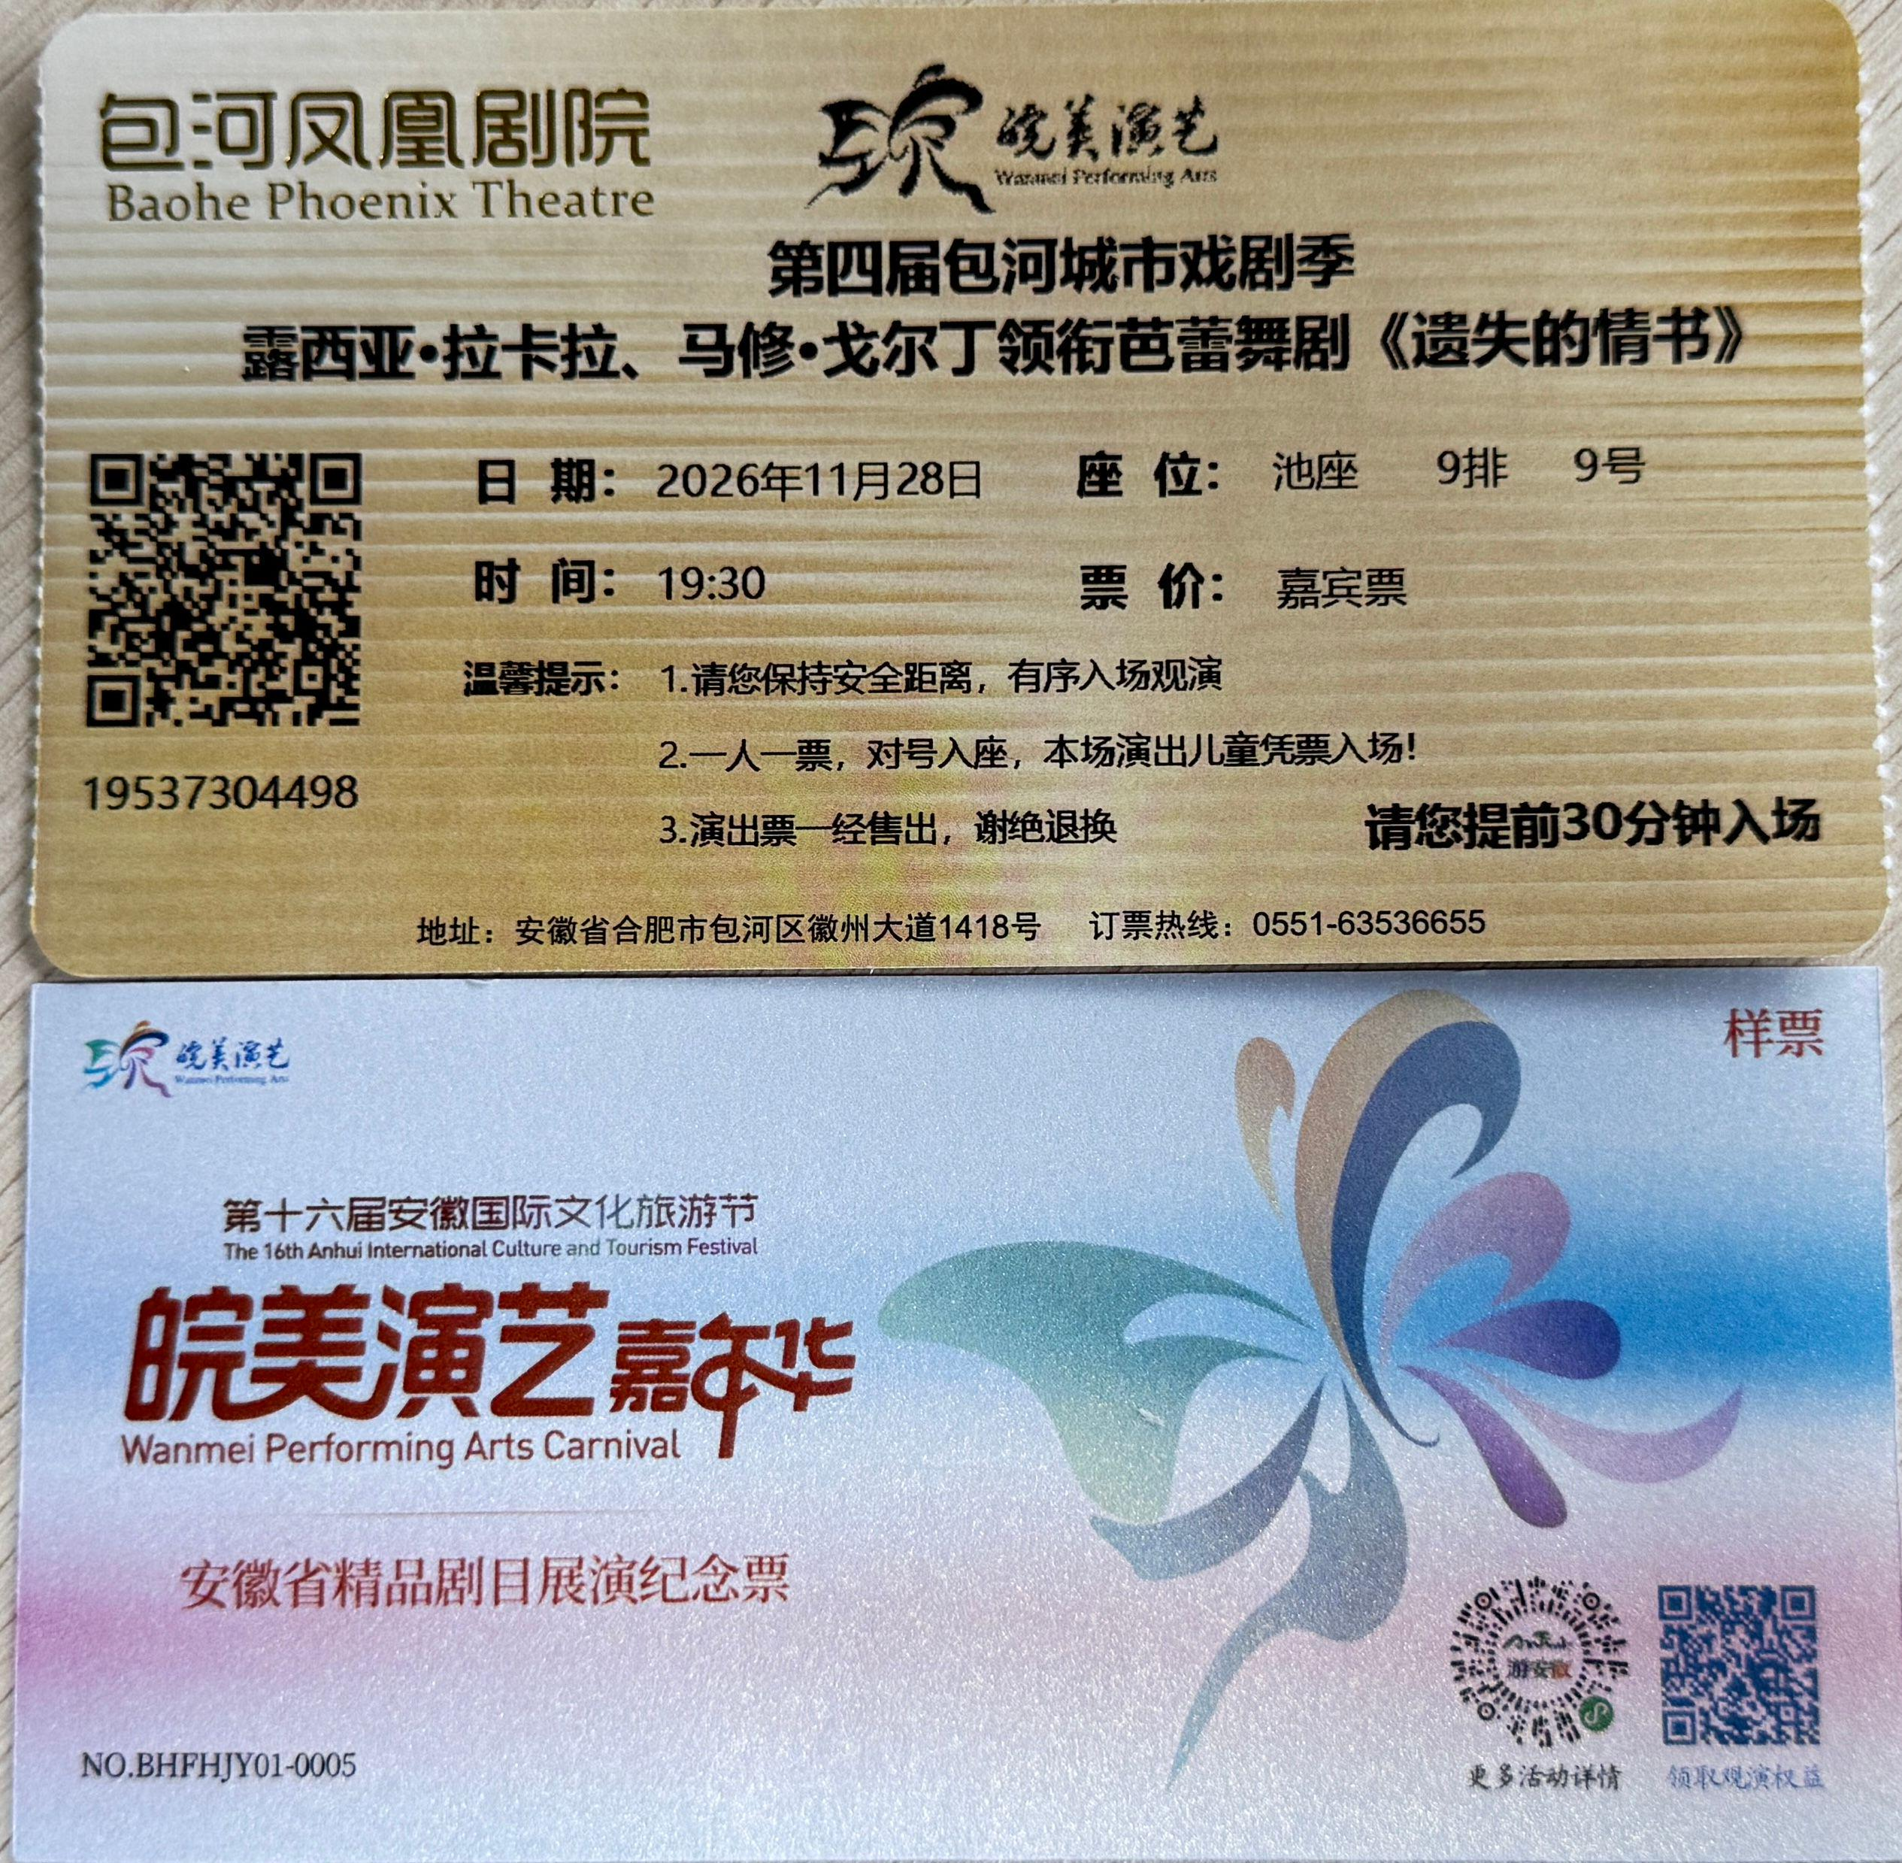 | 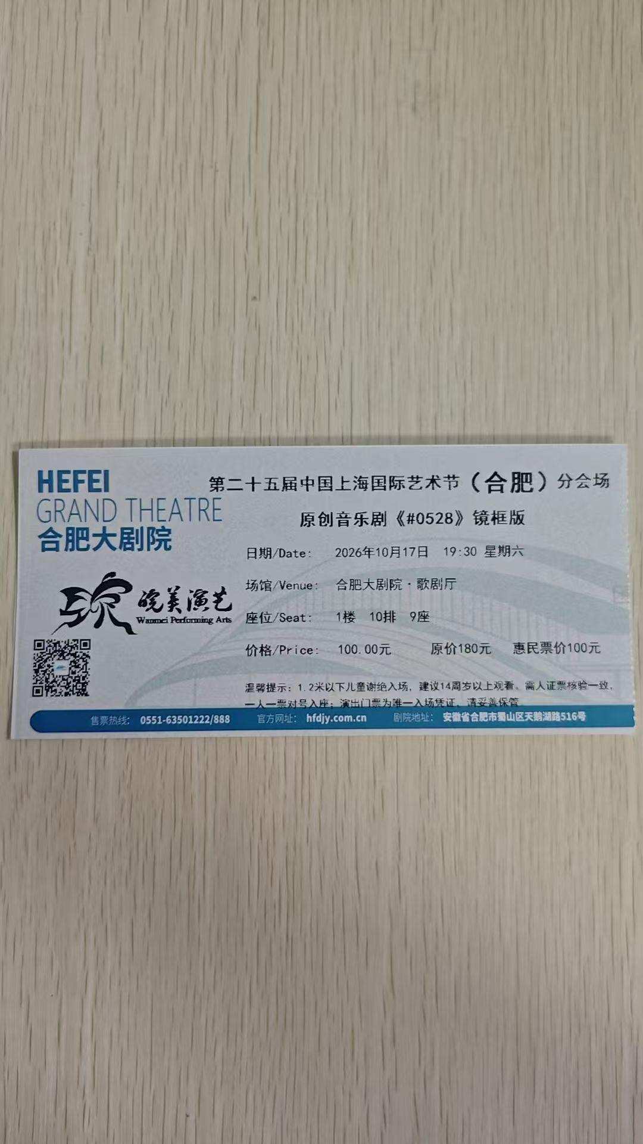 | 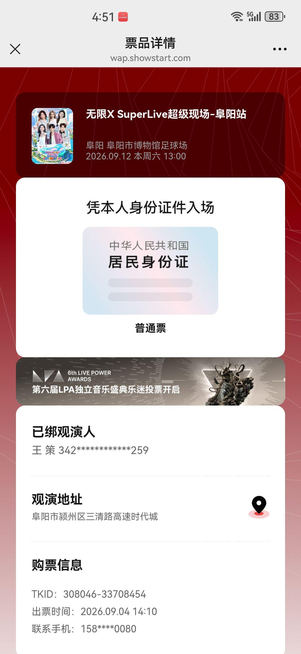 | 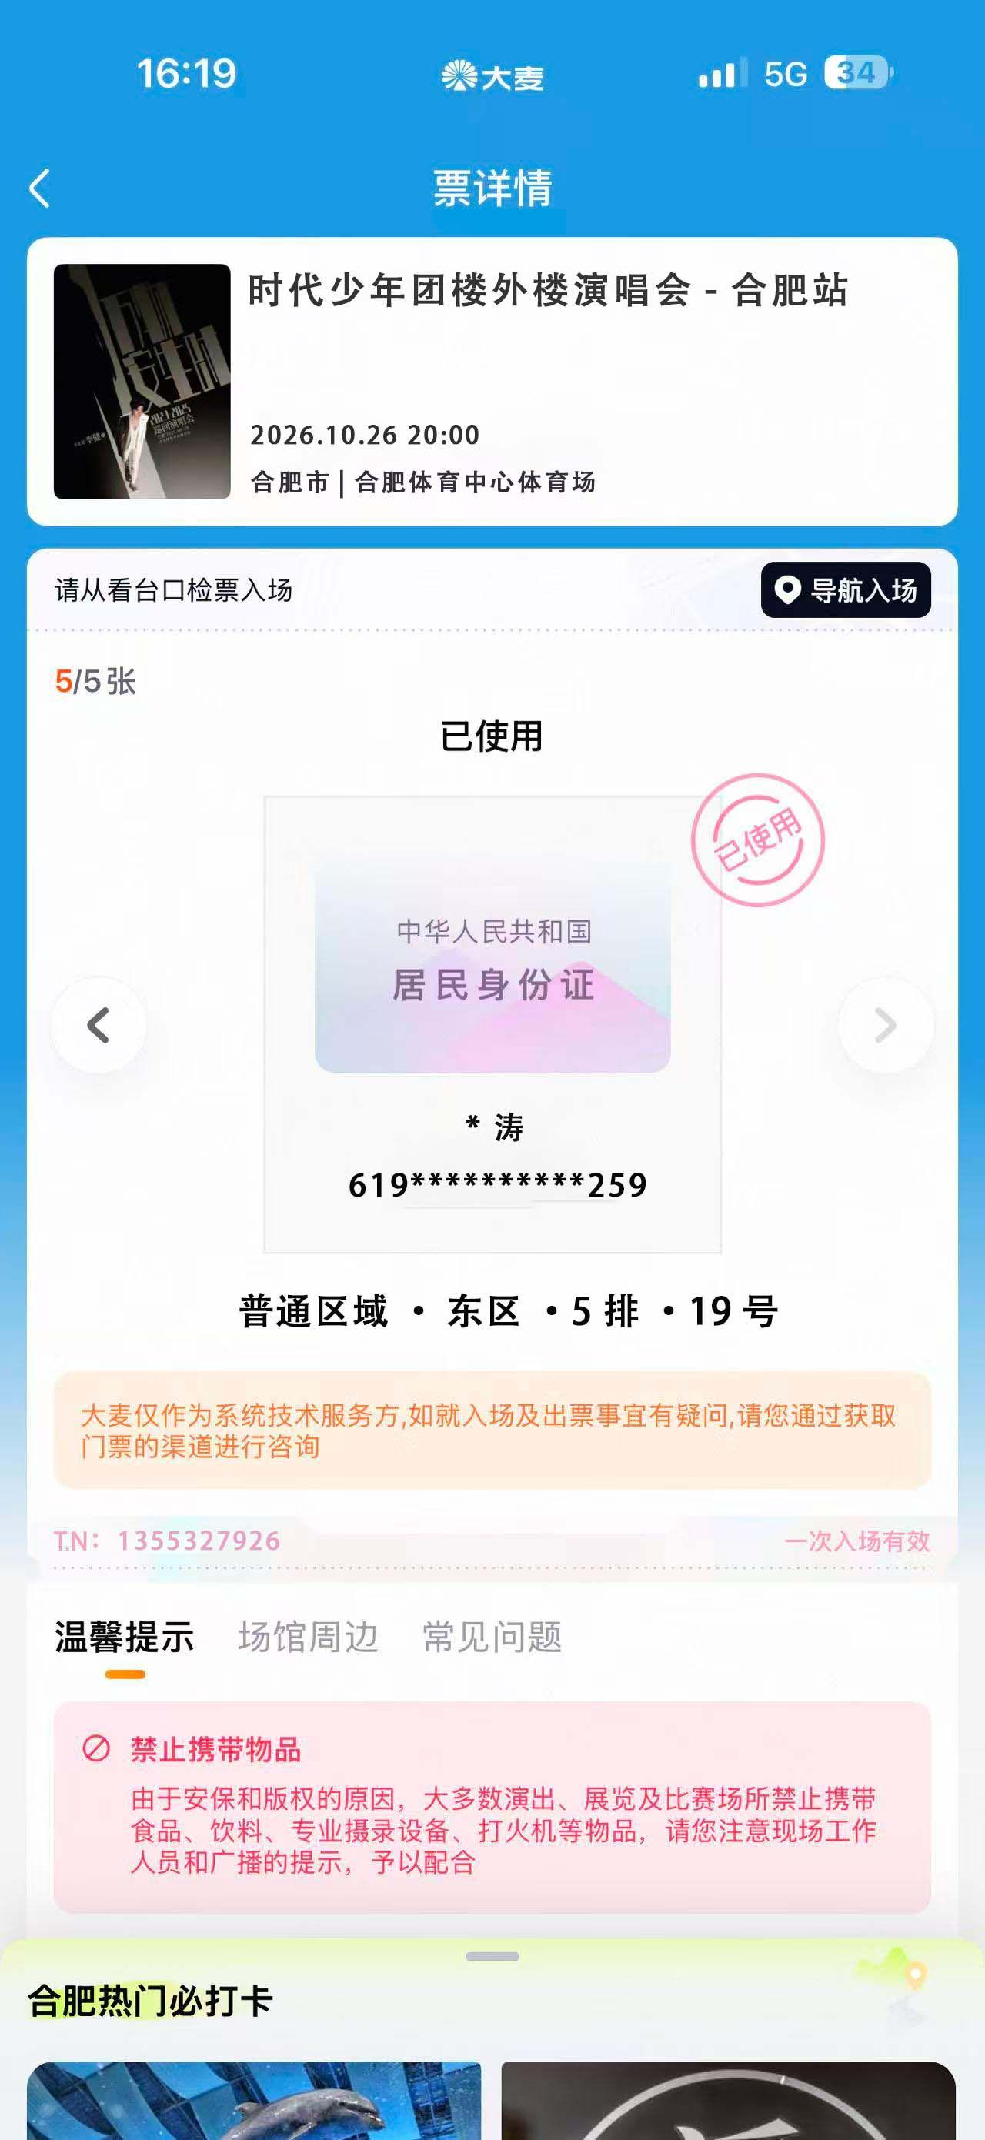 | 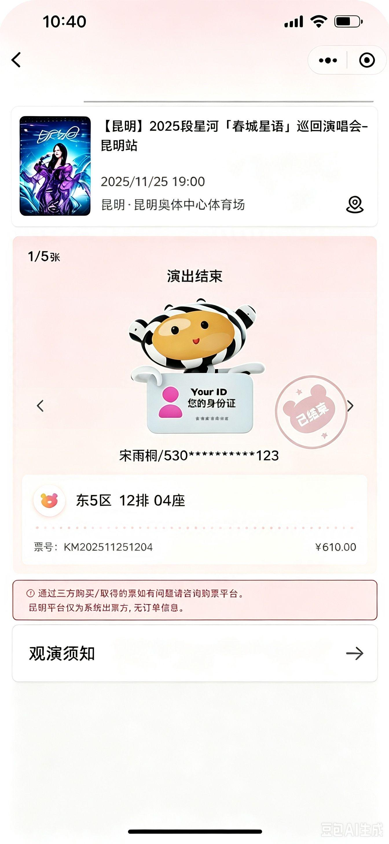 | 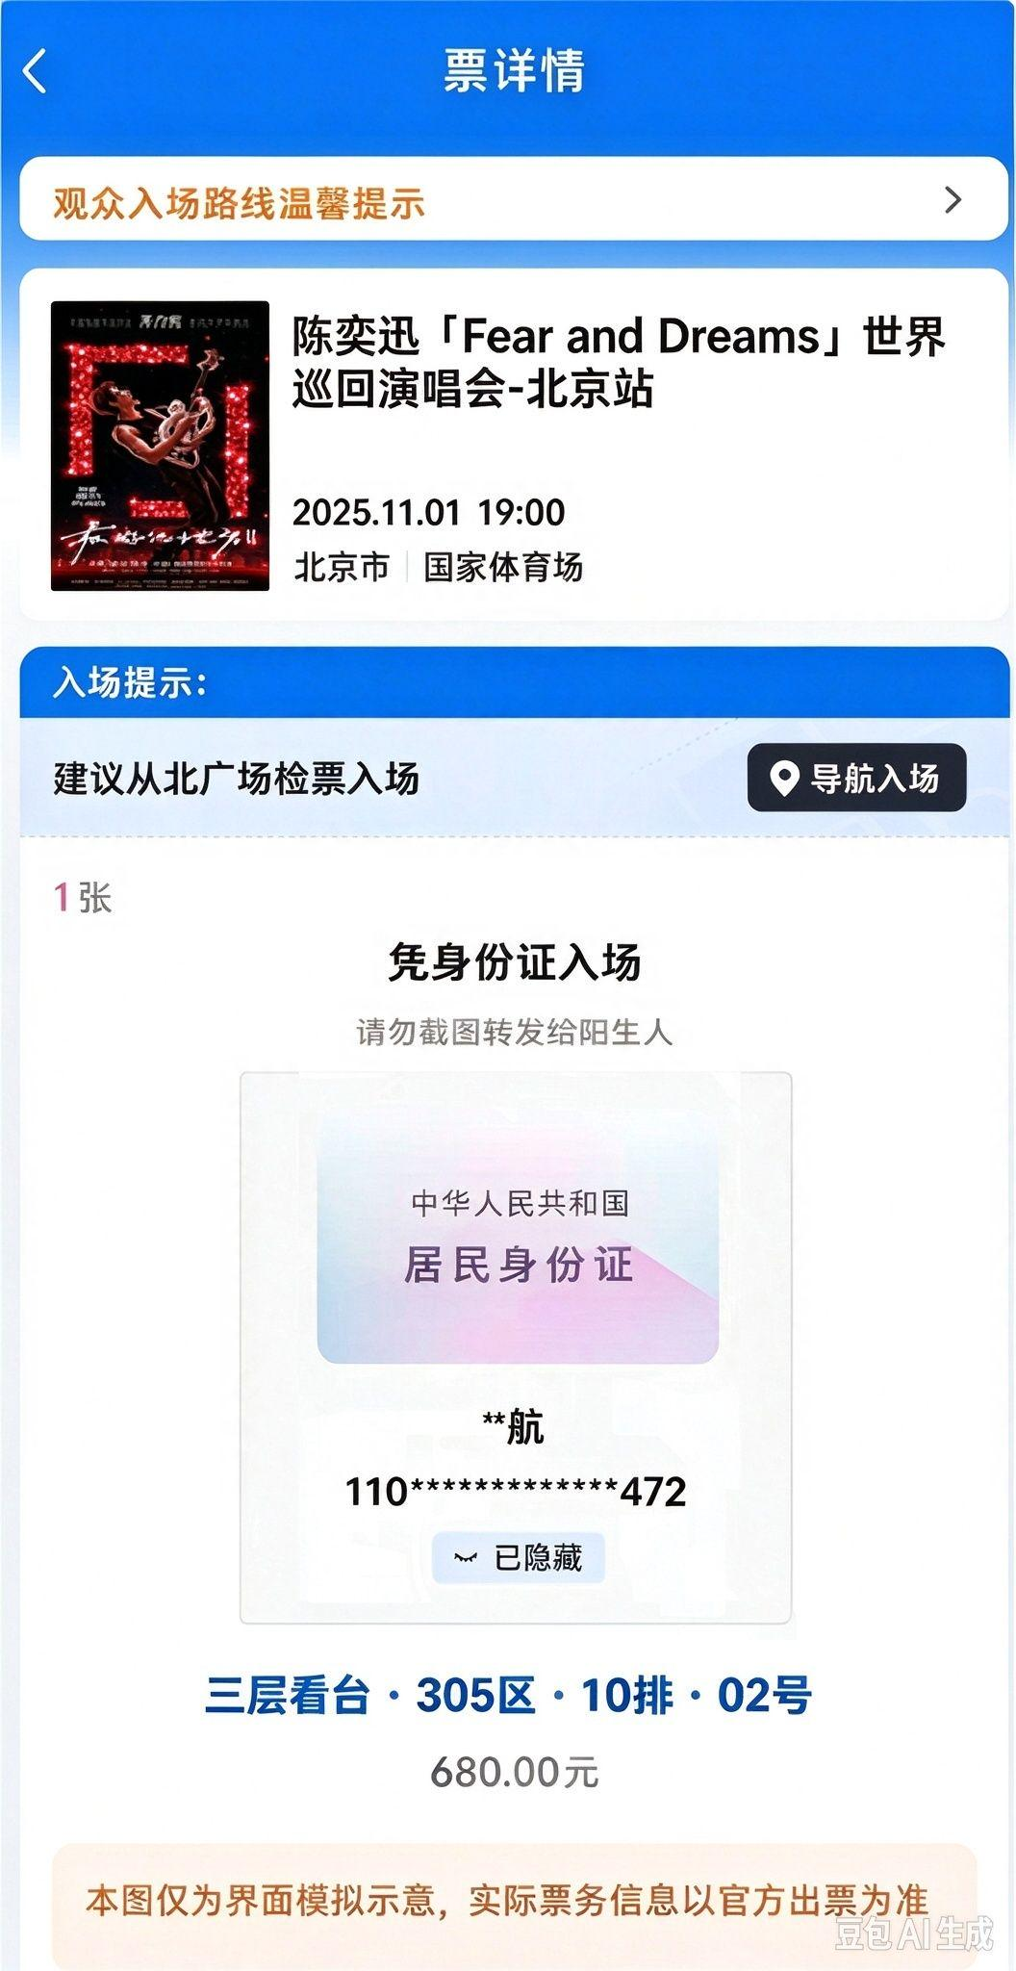 | 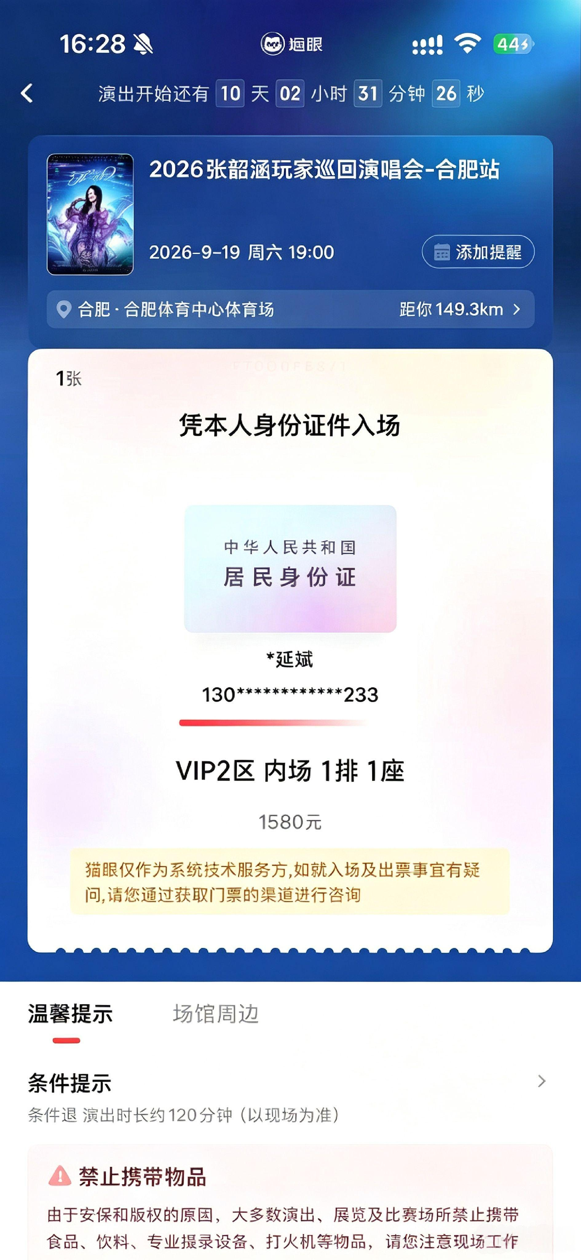
 | 票根码 | 1 | 2 | 3 | 4 | 5 | 6 | 7 | 8 | 9 | 101 | 102 | 10 | 11 | 12 | 13 | 14 | 15 | 16 | 17 | 18 | 19 | 20
eventType | 票根类型 | 大麦/猫眼演唱会票根 | 厦门闵超票根 | 西宁马拉松票根 | 贵州安顺献血票根 | 云南滇超票根 | 湖南湘超票根 | 伊春景点票根 | 电影票电子票 | 湖南湘超二合一票根 | 中山港轮船票根 | 永东巴士票根 | 安徽大剧院票根 | 安徽百戏城票根 | 天长文艺中心剧院票根 | 马鞍山保利剧院票根 | 包河凤凰剧院票根 | 合肥大剧院票根 | 安徽秀动票根 | 安徽大麦票根 | 安徽纷玩岛票根 | 安徽携程票根 | 安徽猫眼票根
接口返回字段名称 | 字段描述
eventName | 活动名称 | 演唱会名称 | 赛事名称 | 活动信息 |  | 票根名称 | 比赛名称 | 林海奇石 | 电影名称 | 比赛名称 |  |  | 名称 （格式：中英文数字，无符号） | 名称 （格式：中英文数字，无符号） | 名称 （格式：中英文数字，无符号） | 名称 （格式：中英文数字，无符号） | 名称 （格式：中英文数字，无符号） | 名称 （格式：中英文数字，无符号） | 名称 （格式：中英文数字，无符号） | 名称 （格式：中英文数字，无符号） | 名称 （格式：中英文数字，无符号） | 名称 （格式：中英文数字，无符号） | 名称 （格式：中英文数字，无符号）
eventType | 活动类型
session | 场次 |  | 场次 |  |  |  |  |  |  |  |  | 班次1
date | 日期 | 举办日期 | 举办日期 |  | 献血日期 | 检票时间 | 举办时间 | 出票日期 | 播放日期 | 比赛日期 | 出发日期 | 出发日期 | 演出日期 （格式：yyyy-MM-dd） | 日期 （格式：yyyy-MM-dd） | 日期 （格式：yyyy-MM-dd） | 日期 （格式：yyyy-MM-dd） | 日期 （格式：yyyy-MM-dd） | 日期 （格式：yyyy-MM-dd） | 日期 （格式：yyyy.MM.dd） | 日期 （格式：yyyy.MM.dd） | 日期 （格式：yyyy/MM/dd） | 日期 （格式：yyyy.MM.dd） | 日期 （格式：yyyy-MM-dd）
time | 时间 | 举办时间 |  |  |  |  |  | 出票时间 | 播放时段 |  | 出发时间 | 出发时间 | 演出时间 | 时间 | 时间 | 时间 | 时间 | 时间 | 时间 | 时间 | 时间 | 时间 | 时间
city | 城市 | 举办城市 |  |  |  |  | 举办城市
location | 地点 | 举办地点 | 举办地点 |  | 献血地点 |  | 举办地点 |  | 影院名称 |  |  |  | 演出地点 （格式：中英文数字，无符号） | 场馆 （格式：中英文数字，无符号） | 地点 （格式：中英文数字，无符号） | 场馆 （格式：中英文数字，无符号） | 场馆 （格式：中英文数字，无符号） | 场馆 （格式：中英文数字，无符号） | 场馆 （格式：中英文数字，无符号） | 场馆 （格式：中英文数字，无符号） | 场馆 （格式：中英文数字，无符号） | 场馆 （格式：中英文数字，无符号） | 场馆 （格式：中英文数字，无符号）
ticketCheck | 检票口 | 检票口 |  |  |  |  |  |  | 影厅信息
admissionPass | 入场凭证 | 入场凭证 | 入场凭证 |  | 证件类型
name | 姓名 | 观众姓名 | 姓名 | 姓名 | 姓名 |  | 姓名 |  |  | 观赛人姓名 |  |  |  |  |  |  |  |  | 姓名 | 姓名 | 姓名 | 姓名 | 姓名
IDNumber | 证件号码 | 观众证件号 | 证件号码 |  | 证件号 |  |  |  |  |  |  |  |  |  |  |  |  |  | 身份证号 | 身份证号 | 身份证号 | 身份证号 | 身份证号
seat | 座位 | 观众座位 | 座位 |  |  | 座位 |  |  | 座位 |  |  |  | 座位 | 座位 | 座位 | 座位 | 座位 | 座位 |  | 座位 | 座位 | 座位 | 座位
fare | 票价 | 票价 | 票价 |  |  | 价格 |  | 挂牌价 |  |  |  |  | 演出票价 | 票价 | 票价 | 票价 | 票价 | 价格 |  | 票价 | 票价 | 票价 | 票价
ticketID | 票ID | 票号（T.N号） | 票ID |  |  |  | T.N号 | MP序列号 | 票号：验证码/取票码/序列号 | T.N号 | 票号 | 票号 | NO | NO |  |  | NO | NO | TKID | TN | 票号
region | 区域 |  |  |  |  | 区域楼层 |  |  |  |  |  |  |  |  | 区域
floor | 楼层
queueNumber | 排号
seatNumber | 座位号 |  |  |  |  | 座位号 | 座位号
invoiceCode | 发票代码
invoiceNumber | 发票号码
registrationPortal | 报名通道
registrationProject | 报名项目
groupRegistration | 团体报名
competitionNumber | 参赛号码 |  |  | 参赛号 |  |  |  | 有效期
validity | 有效期
cooperationAgency1 | 合作机构1 |  |  |  |  |  |  |  | 影片放映类型 |  |  |  | 演出单位
cooperationAgency2 | 合作机构2 |  |  |  |  |  |  |  | 票根张数
cooperationAgency3 | 合作机构3
cooperationAgency4 | 合作机构4
cooperationAgency5 | 合作机构5
phoneNumber | 手机号码 |  |  |  |  |  |  |  |  |  |  |  |  |  |  |  |  |  | 联系手机
note1 | 备注1 |  |  | 性别 | 发证单位 |  |  | 人数 | 唯一性校验字段（电影名称+日期+时段+票号） |  | 客运公司名称 | 巴士公司名称 | 唯一性校验字段（演出地点+演出日期+演出时间+座位） | 唯一性校验字段（场馆+日期+时间+座位） | 唯一性校验字段（地点+日期+时间+区域+座位） | 唯一性校验字段（场馆+日期+时间+座位） | 唯一性校验字段（场馆+日期+时间+座位） | 唯一性校验字段（场馆+日期+时间+座位） | TKID | TN | 票号 | 唯一性校验字段（场馆+日期+时间+座位） | 唯一性校验字段（场馆+日期+时间+座位）
note2 | 备注2 |  |  | 组别 | 献血种类 |  |  | 票型 | 影厅信息备注 |  | 出发地 | 出发地 |  |  |  |  |  |  | 出票时间
note3 | 备注3 |  |  | 手机号 | 献血编码 |  |  | 票种 |  |  | 目的地 | 目的地 |  |  |  |  |  |  | 地址
note4 | 备注4 |  |  |  | 献血量 |  |  | 售票员
note5 | 备注5 |  |  |  | 血型（初筛）
 | 票根样张2 | 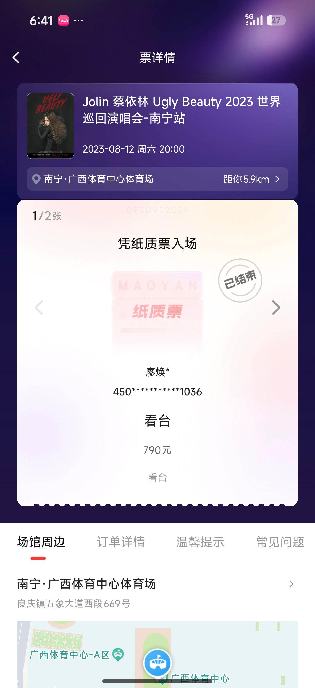 |  |  |  |  |  |  |  |  |  |  |  |  |  |  |  |  |  | 